画面図
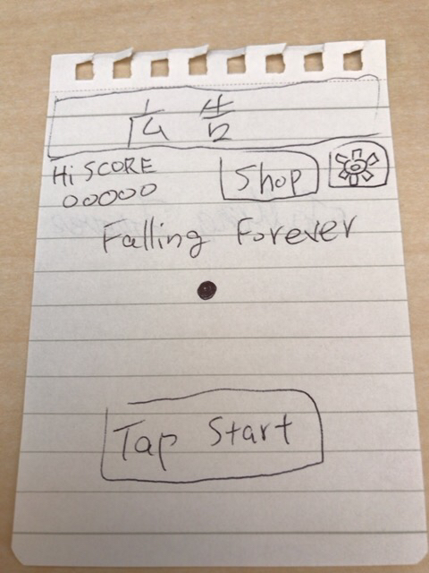

 |  | タイトル画面

 |  | ショップ、オプションボタン |  | ←ショップはガチャに変更

 |  | 背景はゲーム画面と同じ感じで

 |  | ※自分のステータス確認画面がいるなこれ
 |  | ステータス確認画面はハイスコア、ボールの色、背景色、アイテムのレベル

↓ | TapStart | タイトルの文字がｽｰっと消えボールが少し上に移動しゲーム画面に移行する

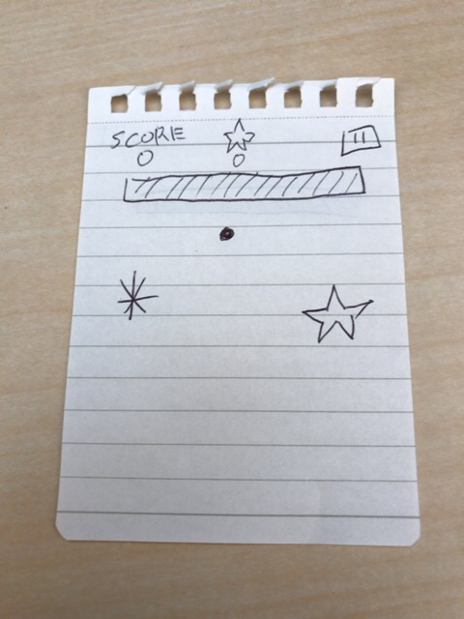

 |  | ゲーム画面

 |  | 画面上に広告を常時設置するのもありか

 |  | 一定距離進むと背景色が変わる
 |  | ※BGM SEも変わると雰囲気でるかも？

↓

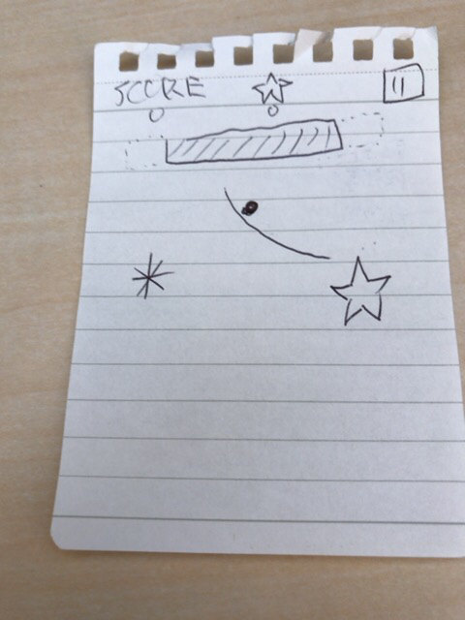

 |  | 線を書く事で玉を誘導することができる

 |  | 線を書く事でインクが減る
 |  | インクは時間で回復する

↓

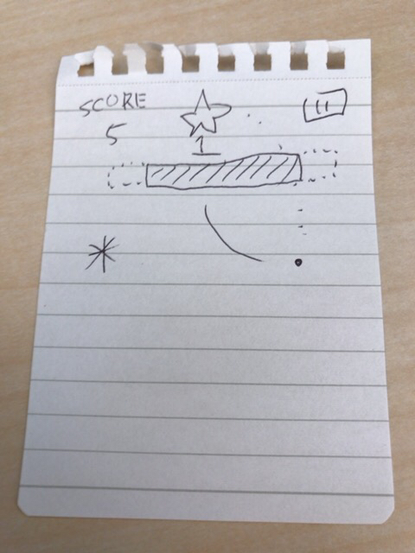

 |  | ☆を取ることでショップで使用できる

 |  | 落ちた分だけ得点が入る

↓ | トラップに引っかかる

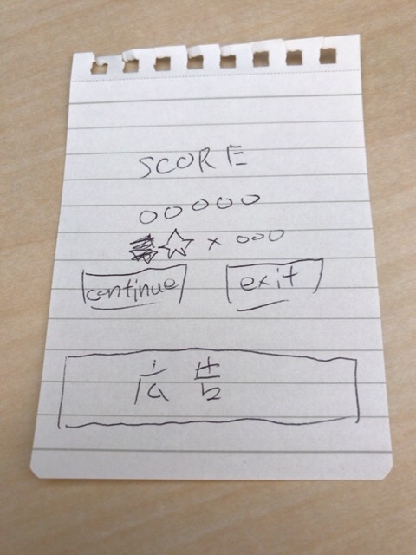
 |  | ゲームオーバー画面

 |  | スコアと獲得した☆の数を表示

 |  | リトライボタン(30秒動画を見ることで1回だけ続きから復活することができるその後ボタンは真っ黒に)
 |  | タイトルボタン

 |  | 画面下に広告(上にするべきか)

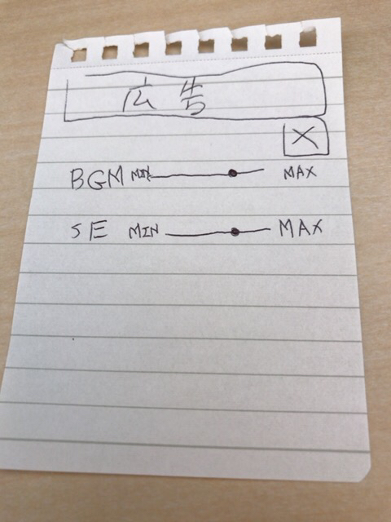

 |  |  | タイトルのオプション画面

 |  |  | 画面上に広告

 |  |  | BGMとSEの設定

 |  |  | シェーダーのON OFFとかあってもいいかもね

トラップ
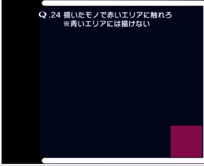
針 | 設置型の罠

謎の力 | 移動するトラップ 上下 左右 ランダム

トンネル | ワープホール的ななにか
 | 入ると〇距離進む

☆ | ショップでアイテムを買う事ができる通貨

無敵 | 名の通り数秒無敵になる 触れた即死トラップは破壊する
 | 七色に

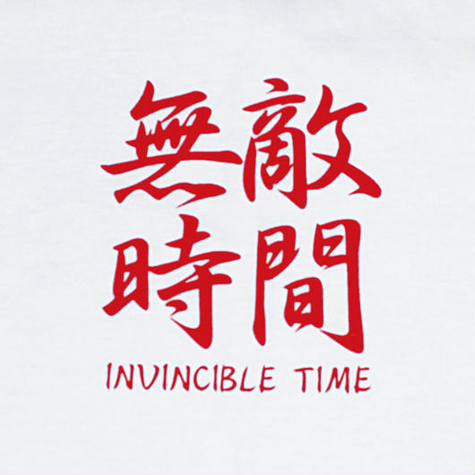

書けないゾーン
 | 青く塗られた箇所は線を引けない

